INGAME 1차(6월 빌드 이전)
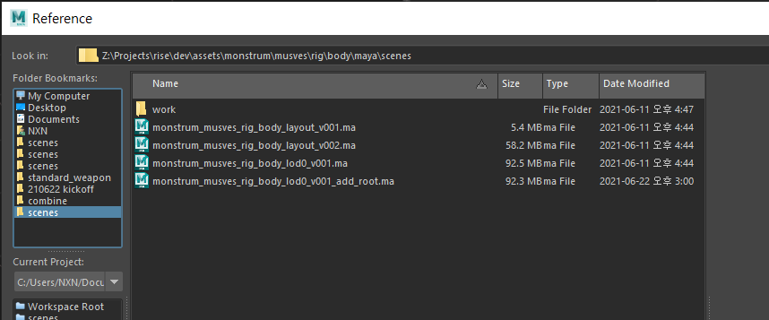
모캡팀 전달받은 경로 |  | Z:\Projects\rise\dev\assets\monstrum\musves\moc\body\combine
인게임팀 추출한 경로 |  | \\share\public\Teams\INGAME\000_FinFBX\Build_AN\monster\MUSVES
Rise O 경로
picker |  | \\share\public\Teams\INGAME\05_Scripts\Picker\Musves.pkr
 | Name | Description | Type | frame | 루트(RP기준) | 작업진행
1 | MUSVES_Airborne | 공중에 뜸 | Start/Loop/End |  | TRUE | FALSE
2 | MUSVES_BA_F0_01 | 우 앞발 공격 | Clip |  | TRUE | TRUE
3 | MUSVES_BA_F0_02 | 좌 앞발 공격 | Clip |  | TRUE | TRUE
4 | MUSVES_BA_F0_03 | 물어뜯기 | Clip |  | TRUE | TRUE
5 | MUSVES_BA_F1_01 | 양발 돌진 숏대쉬 | Clip |  | TRUE | TRUE
6 | MUSVES_BA_F2_01 | 한발 점프 롱대쉬 | Clip |  | TRUE | TRUE
7 | MUSVES_BTL_idle | 전투 아이들 모션 | Loop |  | X | TRUE
8 | MUSVES_BTL_jog | 8방향 | Start/Loop/End |  | X | TRUE | start/loop/end안나눠져있음
9 | MUSVES_BTL_turn | 좌 90 / 180, 우 90 / 180 | Clip |  | TRUE | TRUE | RP에 없음
10 | MUSVES_BTL_walk | 8방향 | Start/Loop/End |  | X | TRUE | start/loop/end안나눠져있음
11 | MUSVES_Chopped | 경직 | Clip |  | TRUE | TRUE
12 | MUSVES_Death_S_01 | 강한 죽음 (누움) | Clip |  | TRUE | TRUE
13 | MUSVES_Death_S_02 | 강한 죽음 (왼쪽 눕기) | Clip |  | TRUE | TRUE
14 | MUSVES_Death_S_03 | 강한 죽음 (오른쪽 눕기) | Clip |  | TRUE | TRUE
15 | MUSVES_Death_S_04 | 강한 죽음 (엎어짐) | Clip |  | TRUE | TRUE
16 | MUSVES_Death_W_01 | 약한 죽음 | Clip |  | TRUE | TRUE
17 | MUSVES_dodge_B | 뒤로 황급히 물러서기 | Clip |  | TRUE | TRUE
18 | MUSVES_Hit_B_S | 후방 강 피격 4종 | Clip |  | TRUE | TRUE
19 | MUSVES_Hit_B_W | 후방 약 피격 4종 | Clip |  | TRUE | TRUE
20 | MUSVES_hit_DFT_L | 좌 패링 피격 | Clip |  | TRUE | TRUE
21 | MUSVES_hit_DFT_R | 우 패링 피격 | Clip |  | TRUE | TRUE
22 | MUSVES_Hit_F_S | 전방 강 피격 4종 | Clip |  | TRUE | TRUE
23 | MUSVES_Hit_F_W | 전방 약 피격 4종 | Clip |  | TRUE | TRUE
24 | MUSVES_Hit_L_S | 좌측 강 피격 4종 | Clip |  | TRUE | TRUE
25 | MUSVES_Hit_L_W | 좌측 약 피격 4종 | Clip |  | TRUE | TRUE
26 | MUSVES_Hit_R_S | 우측 강 피격 4종 | Clip |  | TRUE | TRUE |  | 210623 retake완료된 파일 덮어씌워서 다시 작업해야 하는 것
27 | MUSVES_Hit_R_W | 우측 약 피격 4종 | Clip |  | TRUE | TRUE
28 | MUSVES_Kneeldown | 무릎 꿇기 | Clip |  | TRUE | TRUE
29 | MUSVES_Kneeldown_Blow | 무릎 꿇은 후 넉다운 | Clip |  | TRUE | TRUE
30 | MUSVES_Kneeldown_Fall | 무릎 꿇은 후 내려찍힘 | Clip |  | TRUE | TRUE
31 | MUSVES_Knockback | 밀리기 | Clip |  | TRUE | TRUE
32 | MUSVES_Knockdown | 넉다운+다운힛 | Start/Loop/End |  | TRUE | TRUE
33 | MUSVES_NML_idle_01 | 비전투 대기 모션 | Loop |  | X | FALSE
34 | MUSVES_NML_toBattle_01 | 유저 인식 모션 | Clip |  | FALSE | TRUE
35 | MUSVES_NML_walk_F_01 | 비전투 이동 모션 | Start/Loop/End |  | X | TRUE
36 | MUSVES_ST_Sleep | 수면 | Start/Loop/End |  | X | TRUE
37 | MUSVES_ST_Stun | 기절 | Start/Loop/End |  | X | TRUE
38 | MUSVES_Stabbed | 꿰뚫림 | Clip |  | X | TRUE

